Sheet2
 | 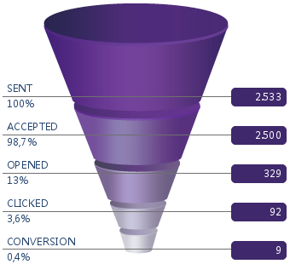 20150902 得撒石磨豆腐重磅上市！西班牙国宝级5J火腿低至4折！ | 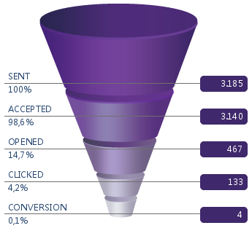 20150911 99元吃完羊排再吃黄金蟹；牛排大闸蟹超值团购第二波199疯抢！ | 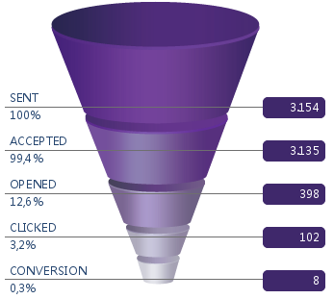 20150918 鳕鱼三份99周末特惠！西区老大房全线登场！团购牛肉大闸蟹199速抢！ |  20150925 团购海陆盛宴仅需199！生蚝季教你如何嫁入“蚝”门！
 | 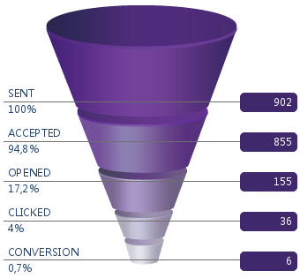 20150807 众多福利来袭：八月首单15%返现，三文鱼买一送一，冰激凌买三送一！ | 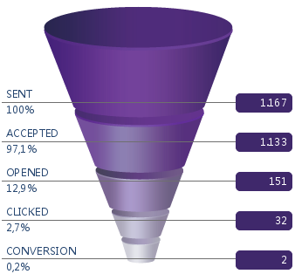 20150814 福利不停：最放心的鸡肉特惠来袭，精品葡萄65折，周末青口超值组，关注微信还送巴黎水！ | 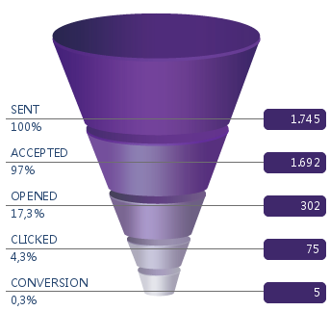 20150821 久等啦！快来扫码参与甫田超值团购；黑毛猪月饼重磅回归；买巴黎水送Monbento！ | 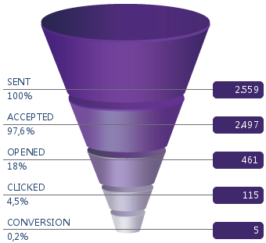 20150828 甫田团购最后四天！清新周末一起享受烘培乐趣吧，更有嘉年华免费邀请你来玩！
Jul |  20150703 31℃=31% Off！美国华盛顿 精品车厘子！ | 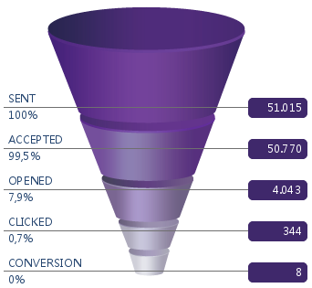 20150710 29℃=29% Off！COCO EASY 易拉易饮 椰子！ | 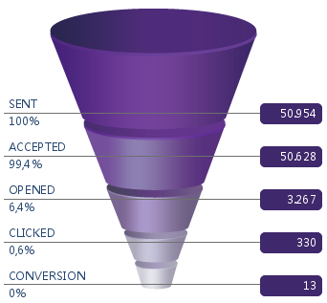 20150717 震撼低价：周末双人套餐5.4折，悠纯椰子汁2.8折，鸡尾酒套组6.7折！ | 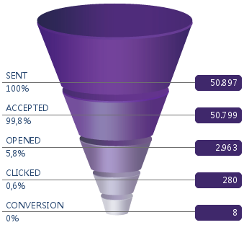 20150724 要美味，要清凉，要甜蜜，要健康，夏天就要这么任性地吃到爽！ | 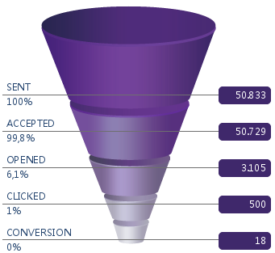 20150731 什么？全家人的西冷牛排晚宴只需138！
Jun | 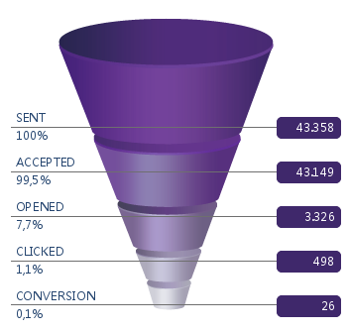 20150605 |  20150612 | 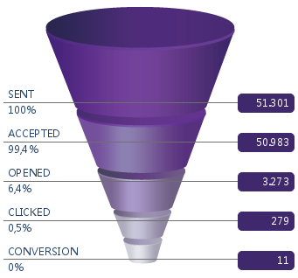 20150619 |  20150626
May |  20150501 |  20150508 | 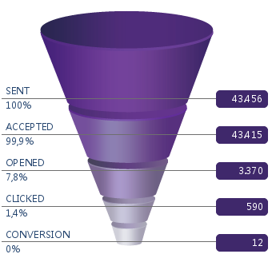 20150515 | 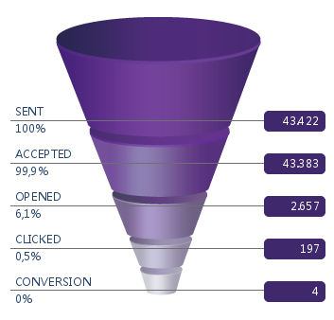 20150522 | 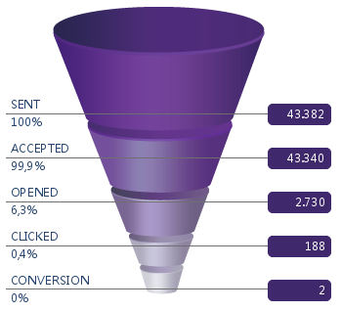 20150529
Apr | 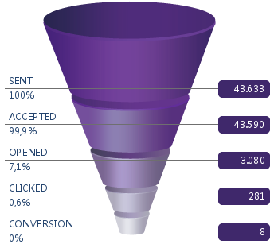 20150403 | 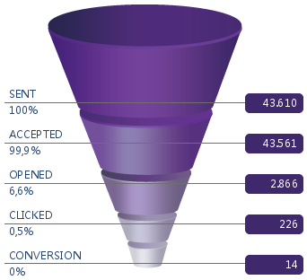 20150410 |  20150417 | 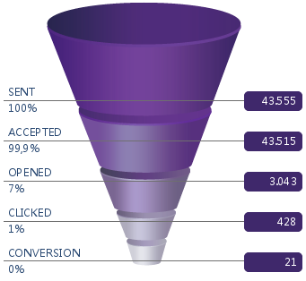 20150424
Mar |  20150306 |  20150313 | 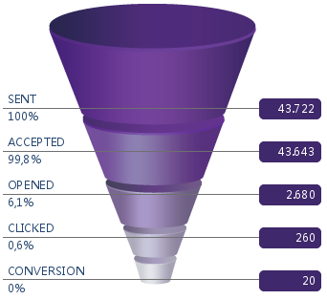 20150320 |  20150327
Feb |  20150206 | 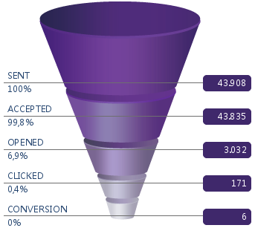 20150213 | 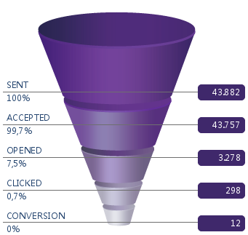 20150227

